tableau original LARDNER
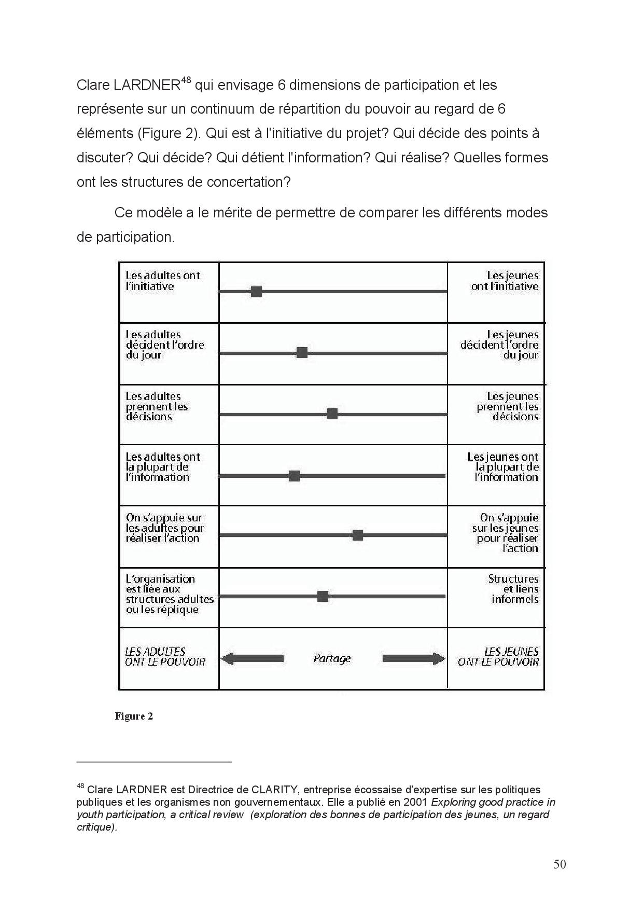
Création: Yoann ALBA, Fédération Régionale des MJC du Centre,
78 rue du Fbg St Jean, 02.38.53.64.47? contact@frmjccentre.org

